Sheet1
2020年环境类专业工程教育评价体系建设与教学改革研讨会
时间：2020年12月中下旬 地点：云南昆明
单位名称 | 联系人 | 联系人手机 | 联系人E-mail | 通信地址 | 参会人员姓名 | 职称/职务 | 手机 | E-mail | 自荐报告 | 对会议内容和模式等的建议 | 汇款账号
 |  |  |  |  |  |  |  |  |  |  | 帐 户 名：中国环境科学学会 开户银行：中国光大银行北京礼士路支行 银行账号：75010188000331250 付款二维码（请备注“工程教育+发票抬头”）

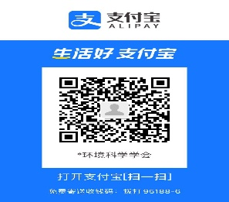

发票信息
发票抬头 | 纳税人识别号 | 科目 | 发票种类 | 发票类型 | 发票数量（开几张，每张的金额） | 税务登记地址、电话 | 开户行银行名称 | 银行账号 | 备注
 |  | 会议服务费

 |  |  | 此两列请从下拉菜单中选择，增值税专用发票仅有纸质票 |  |  | 若开具普通发票，此三列无需填写
联系方式
联系人：韩佳慧 （15120006902，微信同号），刘平（010-62210466）E-mail：hanjia-jiahan@163.com，感谢参会！

